Sheet1
 |  | مهاب دژ شرق |  |  |  | کد گزارش :
 |  |  |  |  |  | تاریخ بازرسی : | 1396/5/20
 |  |  |  |  |  | ساعت بازرسی : | 8:52

آدرس پروزه : | خراسان رضوی-مشهد-ا |  | قطر لوله : | 200 | شکل لوله: | دایروی
جهت بازرسی : | در جهت جریان |  | جنس لوله : | پلی اتیلن | محل قرارگیری: | خیابان اصلی (ST)
منهول ابتدا : | ا |  | روش اجرا : | ترانشه | متراژ:
منهول انتها : | ا |  | نوع شبکه : | فاضلاب خانگی | انشعاب: | بدون انشعاب

نوع عارضه : |  |  |  | 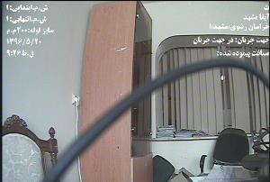
درصد :
محل قرارگیری ( متر ) : | شروع عارضه:
 | خاتمه عارضه :
امتیاز :
گرید :

نوع عارضه : |  |  |  | 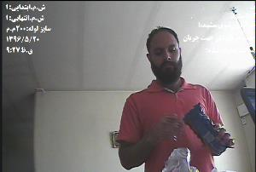
درصد :
محل قرارگیری ( متر ) : | شروع عارضه:
 | خاتمه عارضه :
امتیاز :
گرید :

نوع عارضه : |  |  |  | 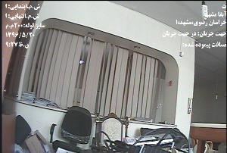
درصد :
محل قرارگیری ( متر ) : | شروع عارضه:
 | خاتمه عارضه :
امتیاز :
گرید :

نوع عارضه : |  |  |  | 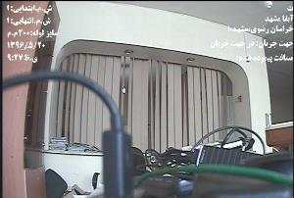
درصد :
محل قرارگیری ( متر ) : | شروع عارضه:
 | خاتمه عارضه :
امتیاز :
گرید :

نوع عارضه : |  |  |  | 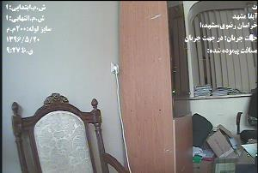
درصد :
محل قرارگیری ( متر ) : | شروع عارضه:
 | خاتمه عارضه :
امتیاز :
گرید :

نوع عارضه : |  |  |  | 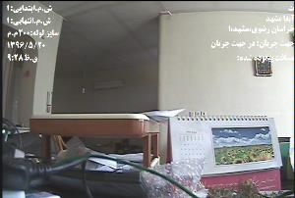
درصد :
محل قرارگیری ( متر ) : | شروع عارضه:
 | خاتمه عارضه :
امتیاز :
گرید :

نوع عارضه :
درصد :
محل قرارگیری ( متر ) : | شروع عارضه:
 | خاتمه عارضه :
امتیاز :
گرید :

نوع عارضه :
درصد :
محل قرارگیری ( متر ) : | شروع عارضه:
 | خاتمه عارضه :
امتیاز :
گرید :

نوع عارضه :
درصد :
محل قرارگیری ( متر ) : | شروع عارضه:
 | خاتمه عارضه :
امتیاز :
گرید :

نوع عارضه :
درصد :
محل قرارگیری ( متر ) : | شروع عارضه:
 | خاتمه عارضه :
امتیاز :
گرید :

نوع عارضه :
درصد :
محل قرارگیری ( متر ) : | شروع عارضه:
 | خاتمه عارضه :
امتیاز :
گرید :

